Quiniela
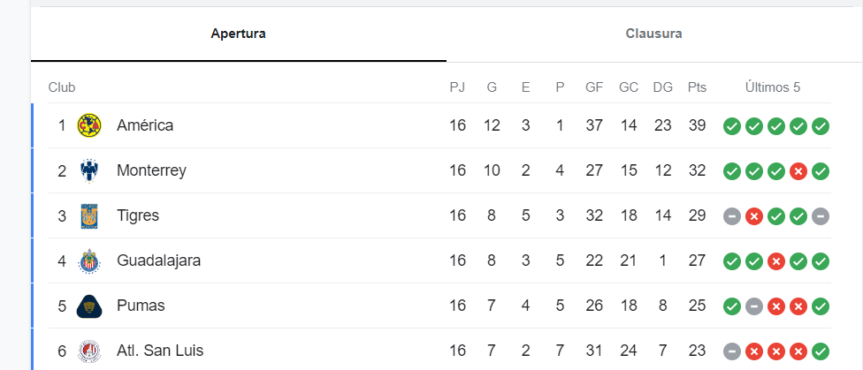
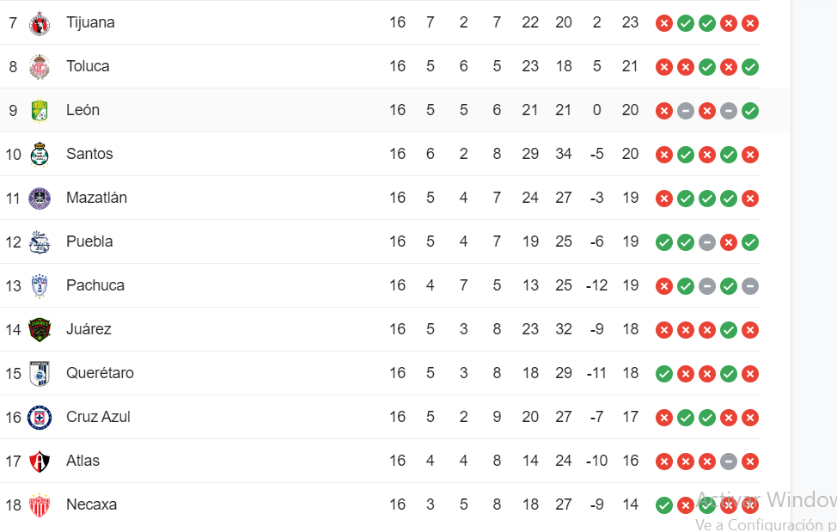
qu_id | li_id | to_id | jo_id | jp_LEV
A2023_ZC | ligamx | A2023 | 17 | L
 |  |  |  | E
 |  |  |  | V
 |  |  |  | ---

 |  |  |  |  |  |  | NOMBRE: | ARNULFO

 |  |  |  |  |  |  |  | EQUIPO LOCAL |  |  |  |  | EQUIPO VISITANTE |  | jp_id | Proyeccion

 |  |  |  |  | 2023-11-10 | 19:00:00 | J-17 | ATL | ATLAS | 2 | L | 1 | NEC | NECAXA | 1 | 1
 |  |  |  |  | 2023-11-10 | 19:06:00 |  | MAZ | MAZATLAN | 1 | V | 2 | TOL | TOLUCA | 2 | 3
 |  |  |  |  | 2023-11-10 | 21:10:00 |  | TIJ | TIJUANA | 1 | E | 1 | PAC | PACHUCA | 3 | 3
 |  |  |  |  | 2023-11-11 | 17:00:00 |  | SLP | SAN LUIS | 2 | V | 3 | SAN | SANTOS LAGUNA | 4 | 3
 |  |  |  |  | 2023-11-11 | 17:00:00 |  | QUE | QUERETARO | 0 | V | 2 | MON | MONTERREY | 5 | 1
 |  |  |  |  | 2023-11-11 | 19:00:00 |  | PUM | PUMAS | 2 | L | 1 | GUA | GUADALAJARA | 6 | 3
 |  |  |  |  | 2023-11-11 | 21:10:00 |  | TIG | TIGRES | 2 | E | 2 | AME | AMERICA | 7 | 1
 |  |  |  |  | 2023-11-12 | 18:00:00 |  | CAZ | CRUZ AZUL | 2 | L | 1 | PUE | PUEBLA | 8 | 0
 |  |  |  |  | 2023-11-12 | 20:05:00 |  | LEO | LEON | 2 | L | 0 | JUA | JUAREZ | 9 | 3
 |  |  |  |  |  |  |  |  |  |  |  |  |  |  |  | 18
 |  |  |  |  |  |  |  |  | L = Local | E = Empate |  |  |  | V = Vista
 |  |  |  |  |  |  |  |  |  |  |  |  |  |  |  | 18

 |  |  |  |  |  |  |  |  |  |  |  |  |  |  |  | 113

